TENABO
INSTITUTO ELECTORAL DEL ESTADO DE CAMPECHE
“25 ANIVERSARIO DEL IEEC, 1997-2022”
PROCESO ELECTORAL ESTATAL ORDINARIO 2021
MAPA DE LOS RESULTADOS DE LA ELECCIÓN DE AYUNTAMIENTOS

AYUNTAMIENTO DE TENABO |  |  |  |  |  |  |  |  |  | Resultados con base a la Sesión del Cómputo Municipal celebrada el 9 de junio de 2021.
VAXCAMPECHE | PT | PVEM | MOVIMIENTO CIUDADANO | MORENA | PES | RSP | FXM | CANDIDATOS/AS NO REGISTRADOS/AS | VOTOS NULOS | VOTACIÓN T. EMITIDA
2,690 | 19 | 109 | 449 | 2,395 | 122 | 724 | 130 | 1 | 135 | 6,774

PAN | MOVIMIENTO CIUDADANO |  | PRI | PVEM | NUEVA ALIANZA
971 | 1,635 | 84
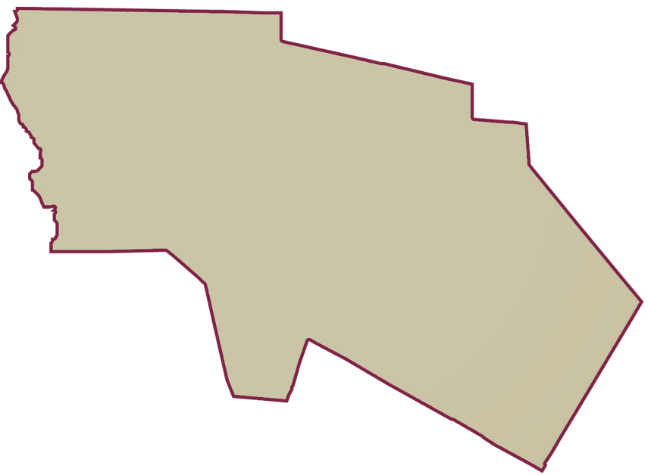
PARTICIPACIÓN CIUDADANA | 79.5724%
ABSTENCIONISMO | 20.4276%
GANADOR

LISTA NOMINAL |  | 8,513
SECCIONES |  | 8
CASILLAS |  | 17

PARTICIPACIÓN CIUDADANA |  | 79.5724%
ABSTENCIONISMO |  | 20.4276%

